手順
手順

メニュー

シート | メニュー | タスク | 説明、その他
ESSジョブの管理 | 自分の企業＞設定および保守＞タスク＞検索 | Financialsのエンタープライズ・スケジューラ・ジョブ定義およびジョブ・セットの定義 | 「Financialsのエンタープライズ・スケジューラ・ジョブ定義およびジョブ・セットの定義」で検索
ESSジョブの管理 (パラメータ) | 自分の企業＞設定および保守＞タスク＞検索 | Financialsのエンタープライズ・スケジューラ・ジョブ定義およびジョブ・セットの定義 | 「Financialsのエンタープライズ・スケジューラ・ジョブ定義およびジョブ・セットの定義」で検索

検索画面への遷移

設定画面より画面右端の「タスク」を開き、「検索」をクリックします。この画面内の検索バーは使用しません。

この検索バーは使用しません。

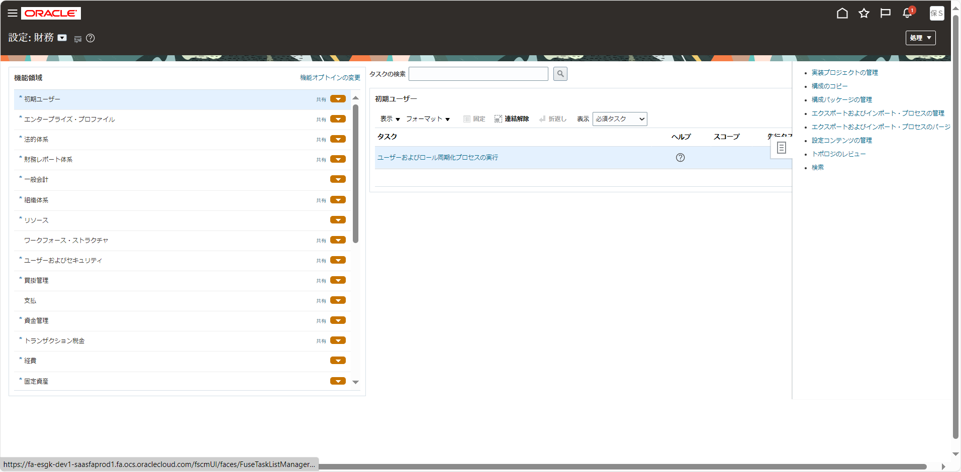

検索バーに検索内容を入力してタスクを検索します。
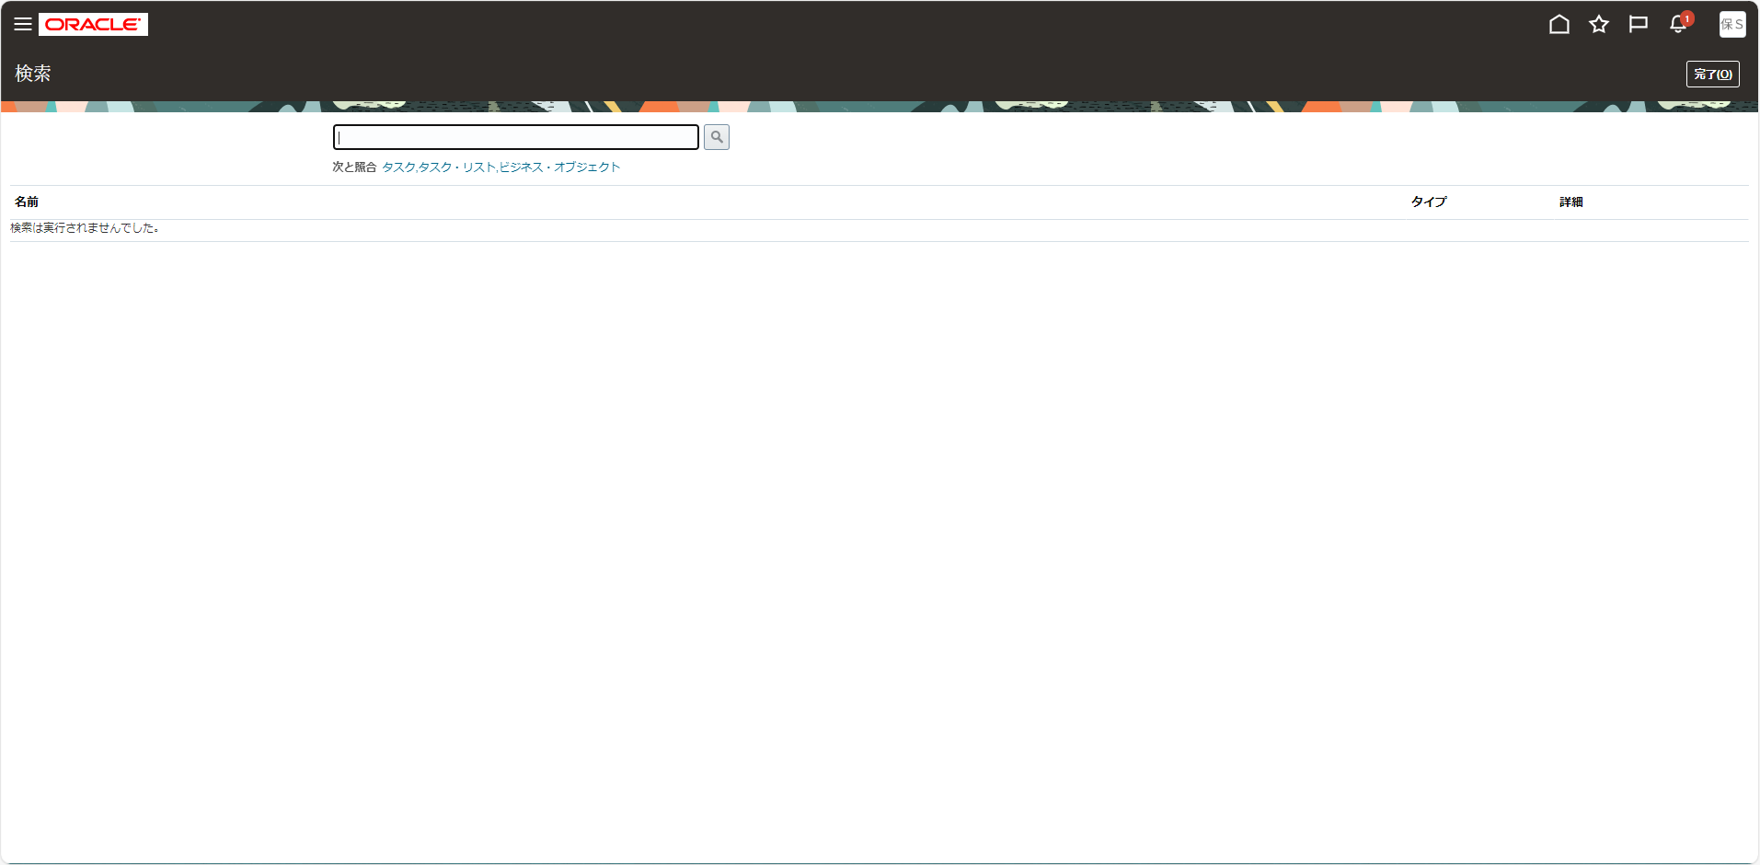

この検索バーを使用します。

